Накладная-№3
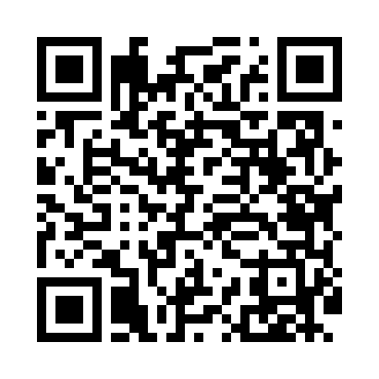
Номер товарно-транспортной накладной: |  |  | Торговый представитель: Amriyev Muhammad
Поставщик: Toshkent falcon fly 2 |  |  | Телефон торгового представителя: +998972880505
Дата отгрузки: 05.12.2025 |  |  | Контрагент: Qosimov Axmed
Дата консигнации: |  |  | Адрес:
Доставщик: |  |  | Телефон:
Телефон доставщика:
Время заказа: 05.12.2025 17:09:41
№ | Штрих-код | Название товаров (работ,услуг) | Количество | Количество в кейсе | Цена | Сумма
 |  |  | 121 |  |  | 354.5
1 | None | Миска 60cm (юкаси 1 мм) DB-6-117 | 10 | 10 шт. | 6.50 | 65
2 | None | Миска 50cm (1.5 mm) R DB-6-118 | 20 | 20 шт. | 3.90 | 78
3 | 6934179000582 | Металический Миска 28cm DB-6-14 | 20 | 20 шт. | 1.50 | 30
4 | 6934179000605 | Металический Миска 32cm DB-6-15 | 20 | 20 шт. | 2.10 | 42
5 | 6934179000629 | Металический Миска 36cm DB-6-16 | 20 | 20 шт. | 2.50 | 50
6 | 6934179000698 | Миска 40 см DB-6-102 | 20 | 20 шт. | 3.80 | 76
7 | 6988011013162 | Деревянная разделочная доска 34*24 в большой каропке 20 шт DB-13-16 | 1 | 1 шт. | 2.50 | 2.50
8 | 6934179000551 | Металический Миска 22cm DB-6-12 | 10 | 10 шт. | 1.10 | 11
Итого: 354.5$|->UZS: 4,431,250.00

